General tables
PZPM analysis based on CEP |  |  |  |  |  | 2022-05-09
 |  |  |  |  |  | units
First Registrations of New Trailers & Semi-Trailers *, including Light Trailers
 | 2022 Apr | 2021 Apr | % change y/y | 2022 Jan - Apr | 2021 Jan - Apr | % change y/y
TRAILERS | 7,301 | 8,555 | -14.7% | 24,020 | 26,290 | -8.6%
Trailers for trucks | 1,101 | 1,337 | -17.7% | 4,329 | 4,686 | -7.6%
Special Trailers | 256 | 300 | -14.7% | 815 | 799 | 2.0%
Light Trailers | 5,160 | 6,192 | -16.7% | 16,055 | 18,584 | -13.6%
Agricultural Trailers | 784 | 726 | 8.0% | 2,821 | 2,221 | 27.0%
other trailers | - | - |  | - | -
SEMI-TRAILERS | 2,160 | 2,751 | -21.5% | 8,331 | 9,158 | -9.0%
Semi -Trailers for trucks | 2,160 | 2,750 | -21.5% | 8,329 | 9,154 | -9.0%
Special Semi -Trailers | - | 1 | -100.0% | 2 | 4 | -50.0%
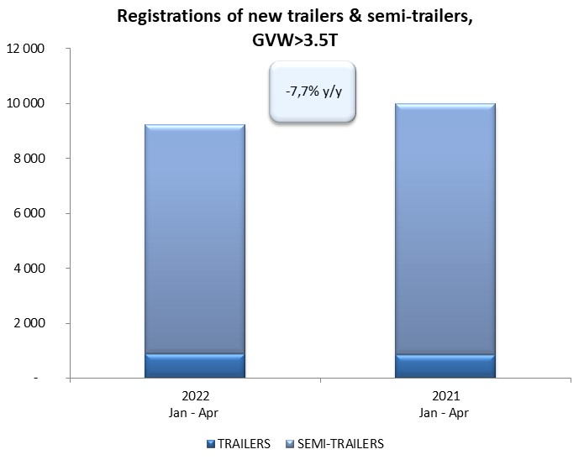
TOTAL TRAILERS and SEMI-TRAILERS | 9,461 | 11,306 | -16.3% | 32,351 | 35,448 | -8.7%
*/ without temporary registered units
Source: PZPM analysis based on Central Register of Vehicles

 |  |  |  |  |  | units
First Registrations of New Trailers & Semi-Trailers *, GVW>3.5T
 | 2022 Apr | 2021 Apr | % change y/y | 2022 Jan - Apr | 2021 Jan - Apr | % change y/y
TRAILERS, GVW>3.5T* | 222 | 209 | 6.2% | 898 | 845 | 6.3%
Trailers for trucks | 221 | 207 | 6.8% | 887 | 837 | 6.0%
Special Trailers | 1 | 2 | -50.0% | 11 | 8 | 37.5%
SEMI-TRAILERS,GVW>3.5T* | 2,160 | 2,748 | -21.4% | 8,326 | 9,149 | -9.0%
Semi -Trailers for trucks | 2,160 | 2,747 | -21.4% | 8,325 | 9,146 | -9.0%
Special Semi -Trailers | - | 1 | -100.0% | 1 | 3 | -66.7%
TOTAL TRAILERS and SEMI-TRAILERS | 2,382 | 2,957 | -19.4% | 9,224 | 9,994 | -7.7%
*/ without temporary registered units
Source: PZPM analysis based on Central Register of Vehicles

Trail.&Semi-Trail.GVW>3,5T
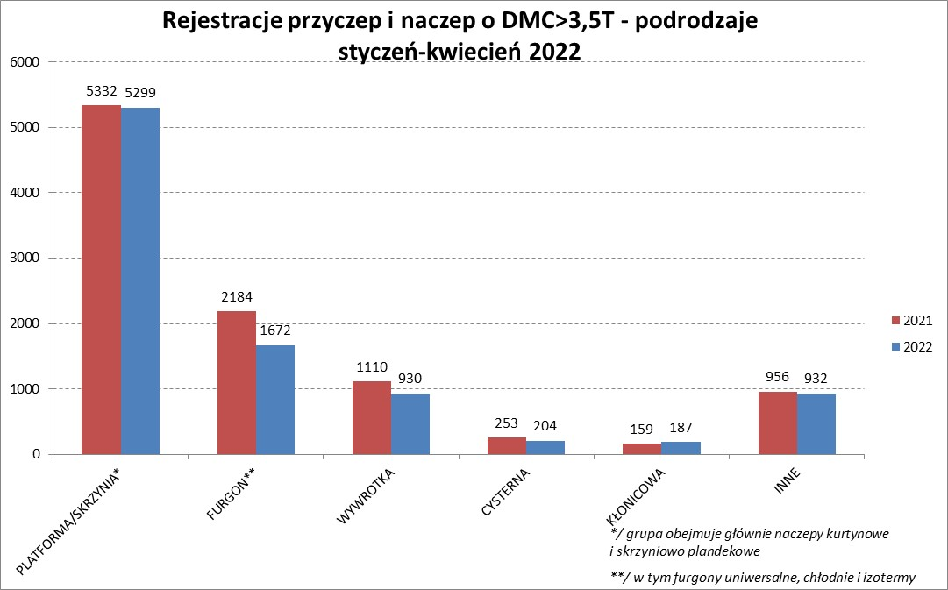

PZPM |  |  |  |  |  | 2022-05-09
Pierwsze rejestracje NOWYCH przyczep i naczep* o DMC>3,5T, udział w rynku %
First Registrations of NEW Trailers & Semi-Trailers with GVW>3.5T, Market Share %
 |  |  |  |  |  | Sztuki / Units
Pozycja | Marka | Rok narastająco Styczeń - Kwiecień
 |  | YTD January - April
 |  | 2022 |  | 2021 |  | Zmiana % r/r
No. | Make
 |  | Ogółem | Udział % | Ogółem | Udział % | Change % y/y
 |  | Total | Mkt shr % | Total | Mkt shr %
1 | SCHMITZ CARGOBULL | 2089 | 22.65% | 2346 | 23.47% | -11.0%
2 | WIELTON | 1411 | 15.30% | 1167 | 11.68% | 20.9%
3 | KRONE | 1209 | 13.11% | 2269 | 22.70% | -46.7%
4 | KOEGEL | 993 | 10.77% | 860 | 8.61% | 15.5%
5 | SCHWARZMUELLER | 394 | 4.27% | 384 | 3.84% | 2.6%
6 | KAESSBOHRER | 237 | 2.57% | 260 | 2.60% | -8.8%
7 | WECON | 212 | 2.30% | 227 | 2.27% | -6.6%
8 | BODEX | 210 | 2.28% | 218 | 2.18% | -3.7%
9 | BERGER | 208 | 2.25% | 114 | 1.14% | 82.5%
10 | GNIOTPOL | 177 | 1.92% | 160 | 1.60% | 10.6%
11 | ZASŁAW | 161 | 1.75% | 147 | 1.47% | 9.5%
12 | CHEREAU | 138 | 1.50% | 19 | 0.19% | 626.3%
13 | KEMPF | 134 | 1.45% | 137 | 1.37% | -2.2%
14 | INTER CARS - FEBER | 110 | 1.19% | 118 | 1.18% | -6.8%
15 | FLIEGL | 94 | 1.02% | 113 | 1.13% | -16.8%
16 | REDOS | 86 | 0.93% | 79 | 0.79% | 8.9%
 | MHS | 86 | 0.93% | 85 | 0.85% | 1.2%
18 | FFB FELDBINDER | 80 | 0.87% | 56 | 0.56% | 42.9%
19 | LAMBERET | 79 | 0.86% | 26 | 0.26% | 203.8%
20 | MEGA | 67 | 0.73% | 78 | 0.78% | -14.1%
 | Pozostałe / Others | 1049 | 11.4% | 1131 | 11.3% | -7.3%
 | OGÓŁEM / TOTAL | 9224 | 100% | 9994 | 100% | -7.7%
*/ bez rejestracji czasowych
Źródło: analizy PZPM na podstawie CEP
Source: PZPM analysis based on Central Register of Vehicles

Semi-Trail.GVW>3,5T 2
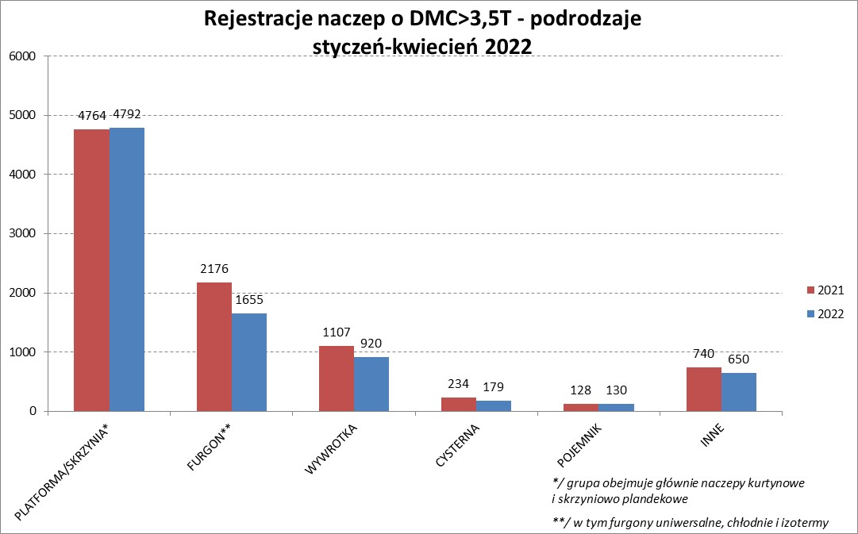

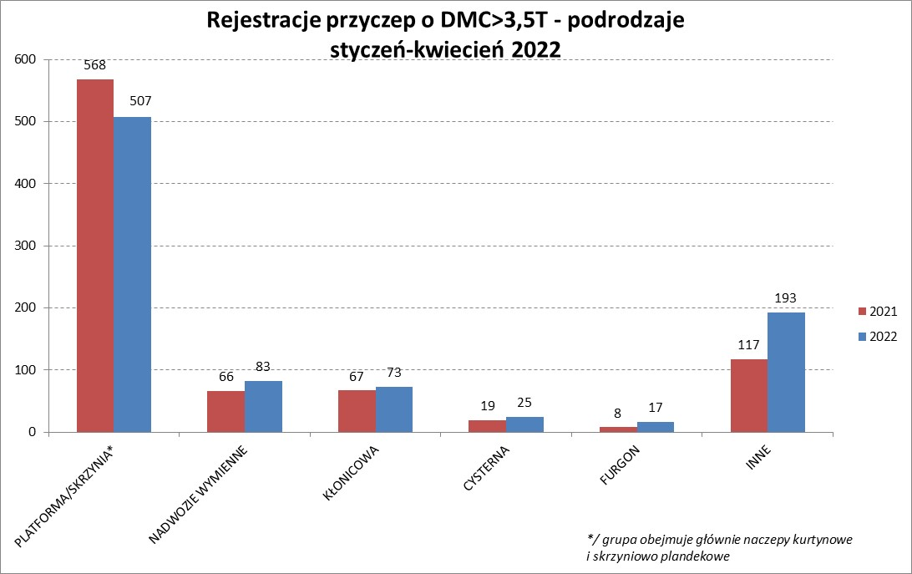

PZPM |  |  |  |  |  | 2022-05-09
Pierwsze rejestracje NOWYCH naczep* o DMC>3,5T, udział w rynku %
First Registrations of NEW Semi-Trailers with GVW>3.5T, Market Share %
 |  |  |  |  |  | Sztuki
Pozycja | Marka | Rok narastająco Styczeń - Kwiecień
 |  | YTD January - April
 |  | 2022 |  | 2021 |  | Zmiana % r/r
No. | Make
 |  | Ogółem | Udział % | Ogółem | Udział % | Change % y/y
 |  | Total | Mkt shr % | Total | Mkt shr %
1 | SCHMITZ CARGOBULL | 2087 | 25.1% | 2343 | 25.61% | -10.9%
2 | WIELTON | 1326 | 15.9% | 1074 | 11.74% | 23.5%
3 | KRONE | 1200 | 14.4% | 2264 | 24.75% | -47.0%
4 | KOEGEL | 983 | 11.8% | 854 | 9.33% | 15.1%
5 | SCHWARZMUELLER | 391 | 4.7% | 377 | 4.12% | 3.7%
6 | KAESSBOHRER | 230 | 2.8% | 258 | 2.82% | -10.9%
7 | BERGER | 208 | 2.5% | 114 | 1.25% | 82.5%
8 | BODEX | 202 | 2.4% | 212 | 2.32% | -4.7%
9 | CHEREAU | 138 | 1.7% | 19 | 0.21% | 626.3%
10 | ZASŁAW | 137 | 1.6% | 126 | 1.38% | 8.7%
11 | KEMPF | 133 | 1.6% | 137 | 1.50% | -2.9%
12 | INTER CARS - FEBER | 110 | 1.3% | 118 | 1.29% | -6.8%
13 | FLIEGL | 85 | 1.0% | 105 | 1.15% | -19.0%
14 | FFB FELDBINDER | 80 | 1.0% | 56 | 0.61% | 42.9%
15 | LAMBERET | 79 | 0.9% | 26 | 0.28% | 203.8%
16 | MEGA | 66 | 0.8% | 78 | 0.85% | -15.4%
17 | BENALU | 63 | 0.8% | 60 | 0.66% | 5.0%
18 | MEILLER-KIPPER | 50 | 0.6% | 30 | 0.33% | 66.7%
19 | D-TEC | 47 | 0.6% | 24 | 0.26% | 95.8%
 | CIMC | 47 | 0.6% | 106 | 1.16% | -55.7%
 | Pozostałe / Others | 664 | 8.0% | 768 | 8.4% | -13.5%
 | OGÓŁEM / TOTAL | 8326 | 100% | 9149 | 100% | -9.0%
*/ bez rejestracji czasowych
Źródło: analizy PZPM na podstawie CEP
Source: PZPM analysis based on Central Register of Vehicles

Light Trailers

PZPM |  |  |  |  |  | 2022-05-09
Pierwsze rejestracje NOWYCH przyczep lekkich*, udział w rynku %
First Registrations of NEW Light Trailers*, Market Share %
 |  |  |  |  |  | Sztuki / Units
Pozycja | Marka | Rok narastająco Styczeń - Kwiecień
 |  | YTD January - April
 |  | 2022 |  | 2021 |  | Zmiana % r/r
No. | Make
 |  | Ogółem | Udział % | Ogółem | Udział % | Change % y/y
 |  | Total | Mkt shr % | Total | Mkt shr %
1 | NEPTUN-SORELPOL | 4699 | 29.27% | 5349 | 28.78% | -12.2%
2 | TEMARED | 3540 | 22.05% | 3603 | 19.39% | -1.7%
3 | ZASŁAW | 1431 | 8.91% | 1342 | 7.22% | 6.6%
4 | NIEWIADÓW | 1338 | 8.33% | 1979 | 10.65% | -32.4%
5 | FARO | 610 | 3.80% | 734 | 3.95% | -16.9%
6 | MARTZ | 608 | 3.79% | 601 | 3.23% | 1.2%
7 | RYDWAN | 497 | 3.10% | 795 | 4.28% | -37.5%
8 | BRENDERUP-THULE TRAILERS | 279 | 1.74% | 482 | 2.59% | -42.1%
9 | WIDPOL | 262 | 1.63% | 270 | 1.45% | -3.0%
10 | WIOLA | 233 | 1.45% | 312 | 1.68% | -25.3%
11 | FRACHT | 196 | 1.22% | 212 | 1.14% | -7.5%
12 | SYLAND | 164 | 1.02% | 202 | 1.09% | -18.8%
13 | CARRO | 158 | 0.98% | 185 | 1.00% | -14.6%
14 | W.N.P. M.SUSKI | 155 | 0.97% | 202 | 1.09% | -23.3%
15 | SPAWLINE | 134 | 0.83% | 102 | 0.55% | 31.4%
16 | STIM | 125 | 0.78% | 158 | 0.85% | -20.9%
17 | GŁOWACZ | 124 | 0.77% | 181 | 0.97% | -31.5%
18 | LORRIES | 113 | 0.70% | 141 | 0.76% | -19.9%
19 | MASTER-TECH | 110 | 0.69% | 147 | 0.79% | -25.2%
20 | K.T.S. SUSKI | 105 | 0.65% | 124 | 0.67% | -15.3%
 | Pozostałe / Others | 1174 | 7.3% | 1463 | 7.9% | -19.8%
 | OGÓŁEM / TOTAL | 16055 | 100% | 18584 | 100% | -13.6%
*/ bez rejestracji czasowych
Źródło: analizy PZPM na podstawie CEP
Source: PZPM analysis based on Central Register of Vehicles

Agri Trail.&Tractors GVW>3.5T

PZPM |  |  |  |  |  | 2022-05-09
Pierwsze rejestracje NOWYCH przyczep ciężarowych rolniczych*, udział w rynku %
First Registrations of NEW Agricultural Trailers*, Market Share %
 |  |  |  |  |  | Sztuki / Units
Pozycja | Marka | Rok narastająco Styczeń - Kwiecień
 |  | YTD January - April
 |  | 2022 |  | 2021 |  | Zmiana % r/r
No. | Make
 |  | Ogółem | Udział % | Ogółem | Udział % | Change % y/y
 |  | Total | Mkt shr % | Total | Mkt shr %
1 | PRONAR | 1167 | 41.37% | 872 | 39.26% | 33.8%
2 | METAL-FACH | 275 | 9.75% | 294 | 13.24% | -6.5%
3 | METALTECH | 224 | 7.94% | 197 | 8.87% | 13.7%
4 | WIELTON | 149 | 5.28% | 149 | 6.71% | 0.0%
5 | PPHU WODZIŃSKI | 110 | 3.90% | 86 | 3.87% | 27.9%
6 | MEPROZET | 101 | 3.58% | 87 | 3.92% | 16.1%
7 | MARPOL | 100 | 3.54% | 40 | 1.80% | 150.0%
8 | ZASŁAW | 98 | 3.47% | 105 | 4.73% | -6.7%
9 | CYNKOMET | 73 | 2.59% | 87 | 3.92% | -16.1%
10 | POMOT | 72 | 2.55% | 60 | 2.70% | 20.0%
11 | JOSKIN | 66 | 2.34% | 22 | 0.99% | 200.0%
12 | GOMAR | 55 | 1.95% | 34 | 1.53% | 61.8%
13 | TECHMONT | 48 | 1.70% | 29 | 1.31% | 65.5%
14 | BBC | 46 | 1.63% | 1 | 0.05% | 4500.0%
15 | FLIEGL | 31 | 1.10% | 16 | 0.72% | 93.8%
 | Pozostałe / Others | 206 | 7.3% | 142 | 6.4% | 45.1%
 | OGÓŁEM / TOTAL | 2821 | 100% | 2221 | 100% | 27.0%
*/ bez rejestracji czasowych
Źródło: analizy PZPM na podstawie CEP
Source: PZPM analysis based on Central Register of Vehicles



PZPM
Pierwsze rejestracje NOWYCH ciągników rolniczych*, udział w rynku %
First Registrations of NEW Agricultural Tractors*, Market Share %
 |  |  |  |  |  | Sztuki / Units
Pozycja | Marka | Rok narastająco Styczeń - Kwiecień
 |  | YTD January - April
 |  | 2022 |  | 2021 |  | Zmiana % r/r
No. | Make
 |  | Ogółem | Udział % | Ogółem | Udział % | Change % y/y
 |  | Total | Mkt shr % | Total | Mkt shr %
1 | NEW HOLLAND | 653 | 17.56% | 818 | 19.98% | -20.2%
2 | JOHN DEERE | 515 | 13.85% | 422 | 10.31% | 22.0%
3 | KUBOTA | 406 | 10.92% | 448 | 10.94% | -9.4%
4 | CASE IH | 311 | 8.36% | 335 | 8.18% | -7.2%
5 | DEUTZ-FAHR | 284 | 7.64% | 395 | 9.65% | -28.1%
6 | ZETOR | 228 | 6.13% | 379 | 9.26% | -39.8%
7 | MASSEY FERGUSON | 201 | 5.40% | 205 | 5.01% | -2.0%
8 | FARMTRAC | 166 | 4.46% | 145 | 3.54% | 14.5%
9 | CLAAS | 157 | 4.22% | 147 | 3.59% | 6.8%
10 | VALTRA | 136 | 3.66% | 170 | 4.15% | -20.0%
11 | STEYR | 117 | 3.15% | 122 | 2.98% | -4.1%
12 | LOVOL | 106 | 2.85% | 75 | 1.83% | 41.3%
13 | FENDT | 102 | 2.74% | 108 | 2.64% | -5.6%
14 | SOLIS | 91 | 2.45% | 61 | 1.49% | 49.2%
15 | ARBOS | 45 | 1.21% | 106 | 2.59% | -57.5%
 | Pozostałe / Others | 201 | 5.4% | 158 | 3.9% | 27.2%
 | OGÓŁEM / TOTAL | 3,719 | 100% | 4,094 | 100% | -9.2%
*Pojazdy zarejestrowane jako Ciągniki Rolnicze bez wyróżnionych jako potencjalne ATV / UTV
** Liczby zawierają rejestracje czasowe na koniec miesięcy
Źródło: analizy PZPM na podstawie CEP
*Vehicles registered as Agricultural Tractors without considered as ATV / UTV
Source: PZPM analysis based on Central Register of Vehicles

